86 民生委員（児童委員）相談・支援件数（人口１万人当たり）
 | 86 民生委員（児童委員）相談・支援件数（人口１万人当たり）

 | 時点 2024(R6)年度（毎年） |  |  |  |  |  |  | 平 均 値 |  |  |  | 267
 | 単位 件，件 |  |  |  |  |  |  | 標準偏差 |  |  |  | 164
 | 市町村名 | 指標 | 順位 |  | 相談･支援件数 |  | 市町村名 | 指標 | 順位 |  | 相談･支援件数

 | 千葉県 | 223 |  | － |  | 139,626 | 八街市 | 193 |  | 34 |  | 1,268
 | 千葉市 | 227 |  | 27 |  | 22,305 | 印西市 | 117 |  | 46 |  | 1,264
 | 銚子市 | 299 |  | 15 |  | 1,606 | 白井市 | 255 |  | 22 |  | 1,572
 | 市川市 | 116 |  | 47 |  | 5,807 | 富里市 | 131 |  | 44 |  | 646
 | 船橋市 | 270 |  | 19 |  | 17,447 | 南房総市 | 494 |  | 7 |  | 1,641
 | 館山市 | 598 |  | 4 |  | 2,579 | 匝瑳市 | 208 |  | 31 |  | 687
 | 木更津市 | 195 |  | 33 |  | 2,669 | 香取市 | 273 |  | 18 |  | 1,855
 | 松戸市 | 181 |  | 36 |  | 9,020 | 山武市 | 443 |  | 9 |  | 2,041
 | 野田市 | 210 |  | 30 |  | 3,195 | いすみ市 | 355 |  | 13 |  | 1,186
 | 茂原市 | 365 |  | 12 |  | 3,091 | 大網白里市 | 170 |  | 37 |  | 799
 | 成田市 | 220 |  | 29 |  | 2,939 | 酒々井町 | 436 |  | 10 |  | 878
 | 佐倉市 | 523 |  | 5 |  | 8,612 | 栄町 | 746 |  | 1 |  | 1,458
 | 東金市 | 259 |  | 20 |  | 1,474 | 神崎町 | 254 |  | 23 |  | 141
 | 旭市 | 113 |  | 48 |  | 693 | 多古町 | 228 |  | 26 |  | 292
 | 習志野市 | 148 |  | 42 |  | 2,598 | 東庄町 | 53 |  | 54 |  | 65
 | 柏市 | 155 |  | 41 |  | 6,733 | 九十九里町 | 142 |  | 43 |  | 191
 | 勝浦市 | 482 |  | 8 |  | 745 | 芝山町 | 86 |  | 51 |  | 57
 | 市原市 | 241 |  | 24 |  | 6,342 | 横芝光町 | 198 |  | 32 |  | 415
 | 流山市 | 299 |  | 15 |  | 6,324 | 一宮町 | 161 |  | 39 |  | 192
 | 八千代市 | 281 |  | 17 |  | 5,724 | 睦沢町 | 225 |  | 28 |  | 144
 | 我孫子市 | 161 |  | 39 |  | 2,099 | 長生村 | 424 |  | 11 |  | 558
 | 鴨川市 | 500 |  | 6 |  | 1,516 | 白子町 | 121 |  | 45 |  | 118
 | 鎌ケ谷市 | 78 |  | 52 |  | 854 | 長柄町 | 88 |  | 50 |  | 55
 | 君津市 | 256 |  | 21 |  | 2,026 | 長南町 | 241 |  | 24 |  | 160
 | 富津市 | 187 |  | 35 |  | 743 | 大多喜町 | 322 |  | 14 |  | 262
 | 浦安市 | 97 |  | 49 |  | 1,662 | 御宿町 | 705 |  | 2 |  | 459
 | 四街道市 | 164 |  | 38 |  | 1,553 | 鋸南町 | 640 |  | 3 |  | 405
 | 袖ケ浦市 | 71 |  | 53 |  | 461

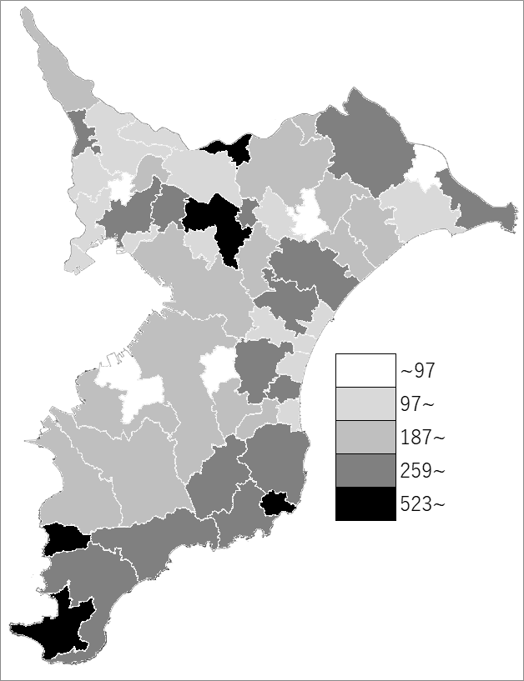
 | 千葉県の推移
 | 相談･支援件数（右軸） | 指標
令和2年度 | 138418 | 220
令和3年度 | 151551 | 241
令和4年度 | 146995 | 235
令和5年度 | 139448 | 222
令和6年度 | 139626 | 223

《備 考》 ・資料出所 健康福祉指導課 ・算出方法 相談・支援件数÷常住人口（R6.4.1）

